土地案例
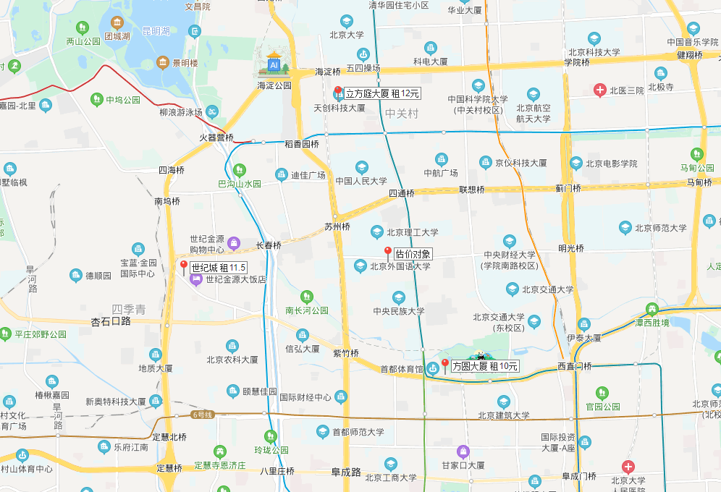
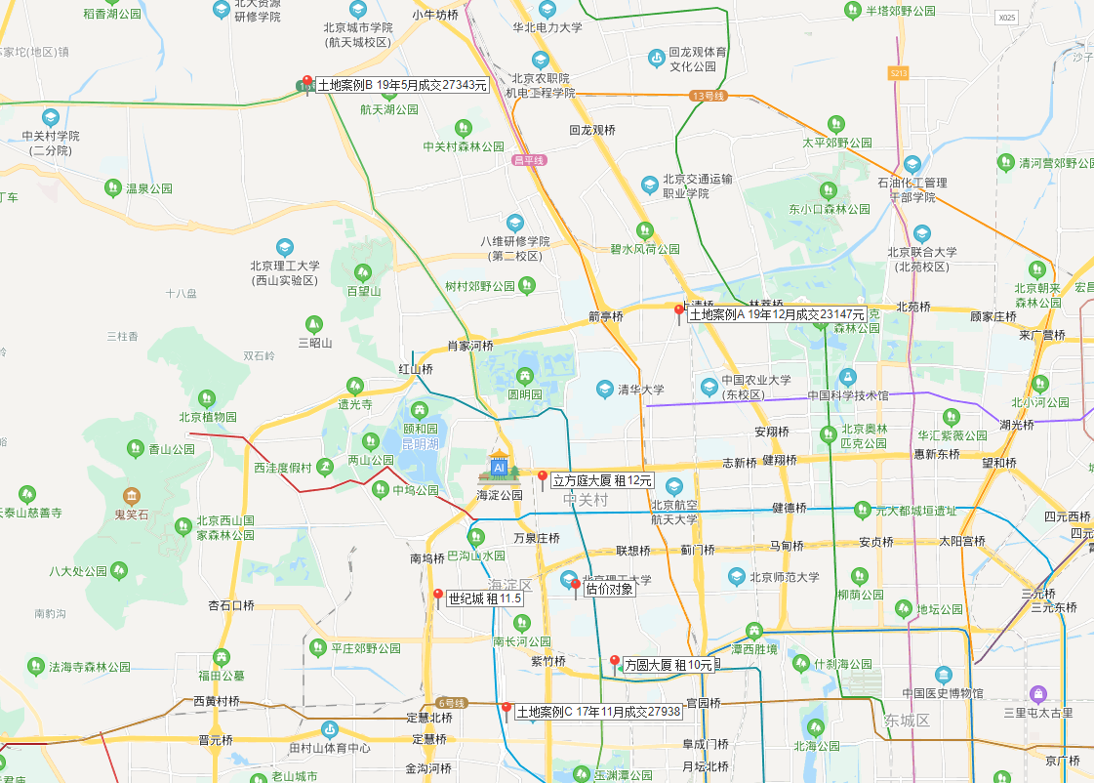
地块名称 | 用地性质 | 建设用地面积(㎡) | 规划建筑面积(㎡) | 容积率 | 出让方式 | 截止日期 | 起始价(万元) | 成交价(万元) | 成交楼面价(元/㎡) | 成交地面价 | 溢价率 | 受让单位 | 土地星级 | 土地案例位置示意图
北京市海淀区学院路北端A、B、C、J地块B4综合性商业金融服务业用地、B23研发设计用地 | 商业/办公用地 | 70601.07 | 285523 | -- | 招标 | 2019-12-02 | -- | 660900 | 23147 | 93610 | -- | 紫光集团有限公司、紫光股份有限公司、紫光国芯微电子股份有限公司和北京紫光科技服务集团有限公司联合体 | 5星
北京市海淀区西三旗1811-L04地块B4综合性商业金融服务业用地 | 商业/办公用地 | 22035.93 | 61700.6 | ≤2.8 | 挂牌 | 2019-07-04 | 103700 | 103700 | 16806.97 | 47060 | 0 | 北京润置商业运营管理有限公司 | 4星
北京市海淀区&quot;海淀北部地区整体开发&quot;西北旺镇HD00-0402-0102地块(永丰产业基地)B1商业用地 | 商业/办公用地 | 32158.94 | 96476.82 | ≤3 | 挂牌 | 2019-05-28 | 263800 | 263800 | 27343.36 | 82030 | 0 | 北京实创科技园开发建设股份有限公司 | 4星
北京市海淀区西八里庄0711-653地块B4综合性商业金融服务业用地 | 商业/办公用地 | 15240.2 | 86800 | 5.6955 | 挂牌 | 2017-11-16 | 237500 | 242500 | 27937.79 | 159119 | 2.11 | 中国电子科技集团公司 | 5星
海淀区“海淀北部地区整体开发”中关村环保科技园HD-0303-0071地块 | 商业/办公用地 | 13326.99 | 46644 | 3.5 | 挂牌 | 2016-06-02 | 68000 | 141000 | 30228.97 | 105800 | 107.35 | 北京龙湖中佰置业有限公司和北京龙湖天行置业有限公司联合体 | 4星
海淀区“海淀北部地区整体开发”HD-0303-0031地块 | 商业/办公用地 | 17629.74 | 52889 | 3 | 挂牌 | 2015-10-28 | 63500 | 64200 | 12138.62 | 36416 | 1.1 | 神州数码软件有限公司和神州数码(中国)有限公司联合体 | 4星
海淀区“海淀北部地区整体开发”HD-0303-0062地块 | 商业/办公用地 | 20680.23 | 62041 | 3 | 挂牌 | 2015-10-27 | 75000 | 81000 | 13055.87 | 39168 | 8 | 北京万科企业有限公司 | 4星
海淀北部地区整体开发中关村永丰产业基地HD-0402-0078地块B2商务用地 | 商业/办公用地 | 59750.39 | 149376 | 2.5 | 挂牌 | 2015-01-13 | 180000 | 182700 | 12230.87 | 30577 | 1.5 | 中关村发展集团股份有限公司和北京中关村软件园发展有限责任公司联合体 | 2星
海淀北部地区整体开发中关村环保科技示范园3-3-209地块F3其他类多功能用地 | 商业/办公用地 | 18865.5 | 22639 | 1.2 | 挂牌 | 2014-09-28 | 25400 | 25400 | 11219.57 | 13464 | 0 | 北京威凯建设发展有限责任公司 | 4星
海淀北部地区整体开发中关村翠湖科技园HD-0302-194、HD-0302-223地块C2商业金融用地 | 商业/办公用地 | 27884.6 | 81543 | 2.92 | 挂牌 | 2014-08-04 | 110100 | 110100 | 13502.07 | 39484 | 0 | 绿地控股集团有限公司 | 4星
海淀北部地区整体开发中关村翠湖科技园HD-0302-195、HD-0302-224地块C2商业金融用地 | 商业/办公用地 | 30547.5 | 83674 | 2.74 | 挂牌 | 2014-08-04 | 113000 | 113000 | 13504.79 | 36992 | 0 | 绿地控股集团有限公司 | 4星
海淀区中关村翠湖科技园HD-0302-195、HD-0302-224地块C2商业金融用地 | 商业/办公用地 | 30547.5 | 83674 | 2.74 | 挂牌 | 2014-04-24 | 113000 | -- | -- | #VALUE! | -- | -- | 4星
海淀区清河路(三建平房宿舍区危改土地一级开发项目)C2商业金融用地 | 商业/办公用地 | 19364.02 | 58092 | 3 | 挂牌 | 2013-07-01 | 90000 | 91000 | 15664.8 | 46994 | 1.11 | 北京利京置地房地产开发有限责任公司和北京中联科科技投资有限公司联合体 | 5星
海淀区苏家坨镇旅游设施用地(西埠头项目) | 商业/办公用地 | 230776 | 161543 | 0.7 | 挂牌 | 2010-12-25 | 65945 | 67145 | 4156.47 | 2910 | 1.82 | 北京旷怡园房地产有限公司 | 1星
海淀区清河406商业金融项目 | 商业/办公用地 | 1906 | 4449 | -- | 挂牌 | 2010-07-01 | 1803 | 6350 | 14272.87 | 33316 | 252.19 | 王中海 | 5星

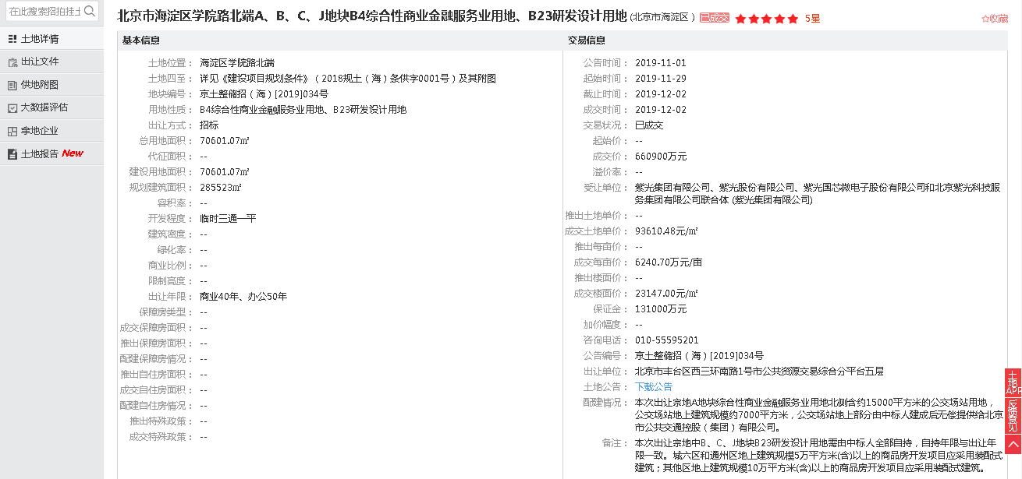

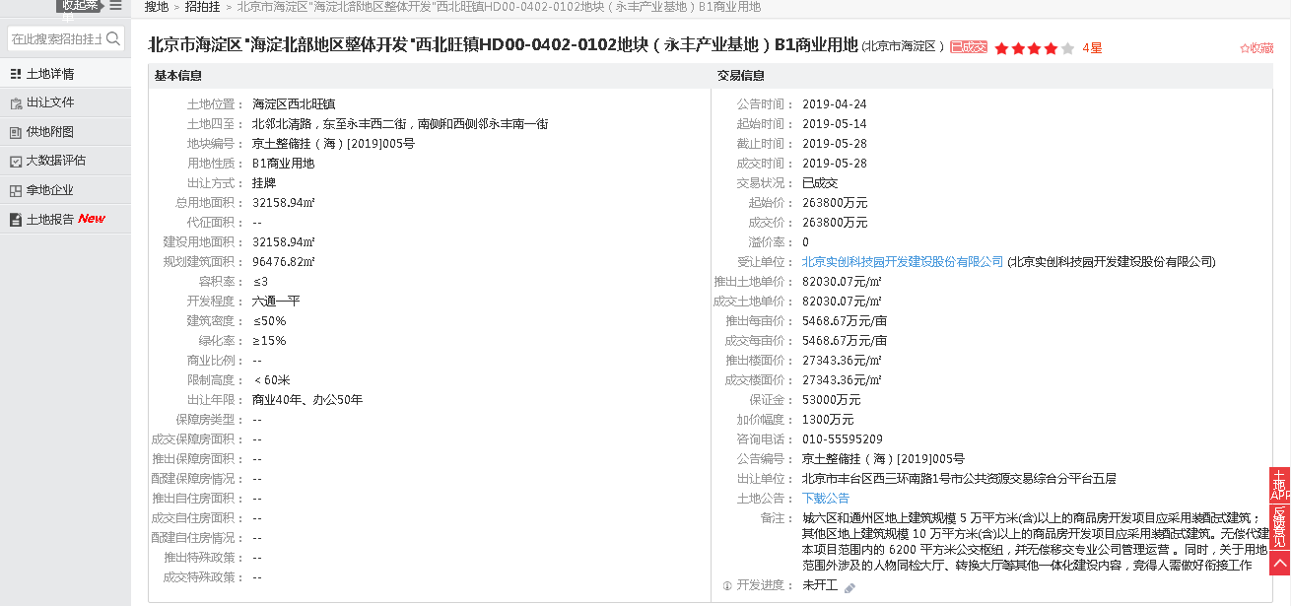
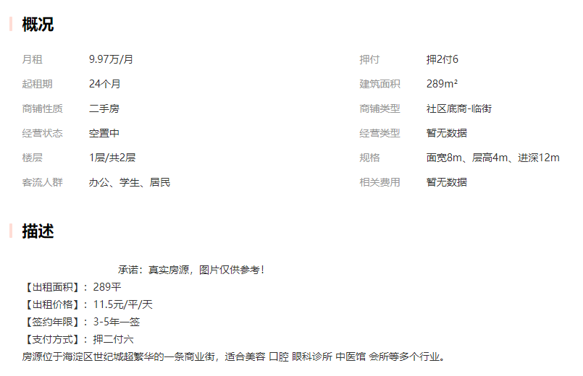

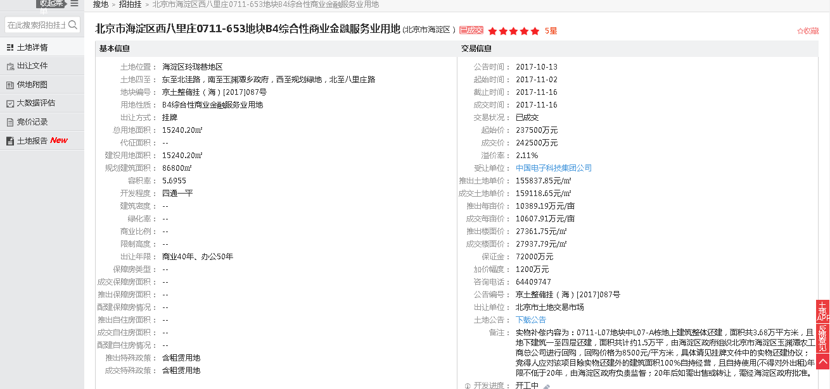

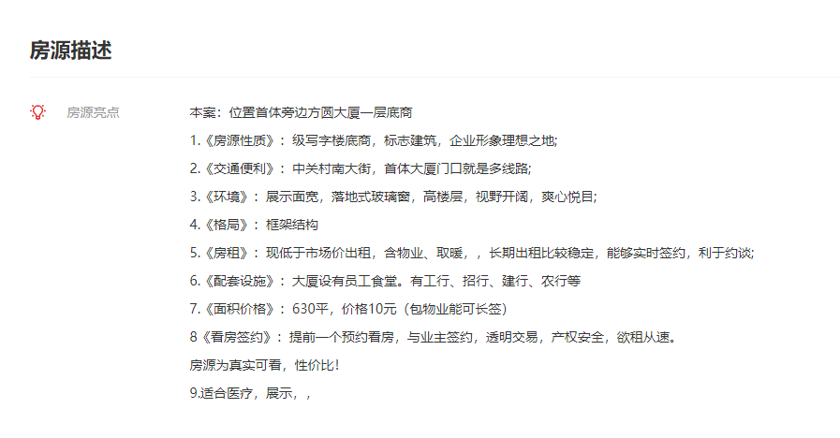

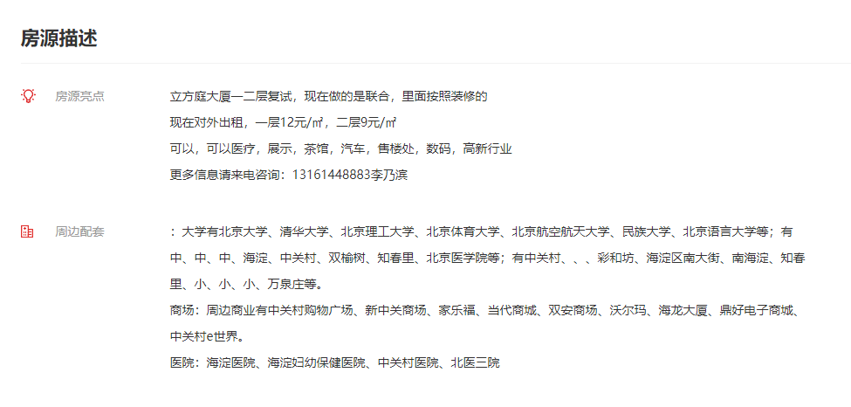

 |  |  |  |  |  |  |  |  |  |  |  |  |  | 商铺出租案例位置图

